書式（日付）
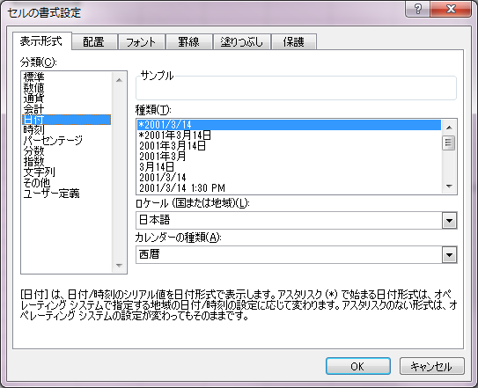
POICellFormatterのテスト用シート
 |  |  |  |  |  | （ロケール：日本語）、（カレンダーの種類：西暦）
No. | 説明 | テストケース | テスト結果 | インデックス | フォーマット
1 | 週名（正式名称） | 2018-04-01 | 2018/04/01(星期日) |  | [$-804]yyyy/mm/dd(aaaa)
2 | 週名（正式名称） | 2018-04-02 | 2018/04/02(星期一) |  | [$-804]yyyy/mm/dd(aaaa)
3 | 週名（正式名称） | 2018-04-03 | 2018/04/03(星期二) |  | [$-804]yyyy/mm/dd(aaaa)
4 | 週名（正式名称） | 2018-04-04 | 2018/04/04(星期三) |  | [$-804]yyyy/mm/dd(aaaa)
5 | 週名（正式名称） | 2018-04-05 | 2018/04/05(星期四) |  | [$-804]yyyy/mm/dd(aaaa)
6 | 週名（正式名称） | 2018-04-06 | 2018/04/06(星期五) |  | [$-804]yyyy/mm/dd(aaaa)
7 | 週名（正式名称） | 2018-04-07 | 2018/04/07(星期六) |  | [$-804]yyyy/mm/dd(aaaa)
8 | 週名（略称） | 2018-04-01 | 2018/04/01(周日) |  | [$-804]yyyy/mm/dd(aaa)
9 | 週名（略称） | 2018-04-02 | 2018/04/02(周一) |  | [$-804]yyyy/mm/dd(aaa)
10 | 週名（略称） | 2018-04-03 | 2018/04/03(周二) |  | [$-804]yyyy/mm/dd(aaa)
11 | 週名（略称） | 2018-04-04 | 2018/04/04(周三) |  | [$-804]yyyy/mm/dd(aaa)
12 | 週名（略称） | 2018-04-05 | 2018/04/05(周四) |  | [$-804]yyyy/mm/dd(aaa)
13 | 週名（略称） | 2018-04-06 | 2018/04/06(周五) |  | [$-804]yyyy/mm/dd(aaa)
14 | 週名（略称） | 2018-04-07 | 2018/04/07(周六) |  | [$-804]yyyy/mm/dd(aaa)
15 | 月名（正式名称） | 2018-01-01 | 2018年一月 |  | [$-804]yyyy"年"mmmm
16 | 月名（正式名称） | 2018-02-01 | 2018年二月 |  | [$-804]yyyy"年"mmmm
17 | 月名（正式名称） | 2018-03-01 | 2018年三月 |  | [$-804]yyyy"年"mmmm
18 | 月名（正式名称） | 2018-04-01 | 2018年四月 |  | [$-804]yyyy"年"mmmm
19 | 月名（正式名称） | 2018-05-01 | 2018年五月 |  | [$-804]yyyy"年"mmmm
20 | 月名（正式名称） | 2018-06-01 | 2018年六月 |  | [$-804]yyyy"年"mmmm
21 | 月名（正式名称） | 2018-07-01 | 2018年七月 |  | [$-804]yyyy"年"mmmm
22 | 月名（正式名称） | 2018-08-01 | 2018年八月 |  | [$-804]yyyy"年"mmmm
23 | 月名（正式名称） | 2018-09-01 | 2018年九月 |  | [$-804]yyyy"年"mmmm
24 | 月名（正式名称） | 2018-10-01 | 2018年十月 |  | [$-804]yyyy"年"mmmm
25 | 月名（正式名称） | 2018-11-01 | 2018年十一月 |  | [$-804]yyyy"年"mmmm
26 | 月名（正式名称） | 2018-12-01 | 2018年十二月 |  | [$-804]yyyy"年"mmmm
27 | 月名（略称） | 2018-01-01 | 2018年1月 |  | [$-804]yyyy"年"mmm
28 | 月名（略称） | 2018-02-01 | 2018年2月 |  | [$-804]yyyy"年"mmm
29 | 月名（略称） | 2018-03-01 | 2018年3月 |  | [$-804]yyyy"年"mmm
30 | 月名（略称） | 2018-04-01 | 2018年4月 |  | [$-804]yyyy"年"mmm | （ロケール：日本語）、（カレンダーの種類：和暦）
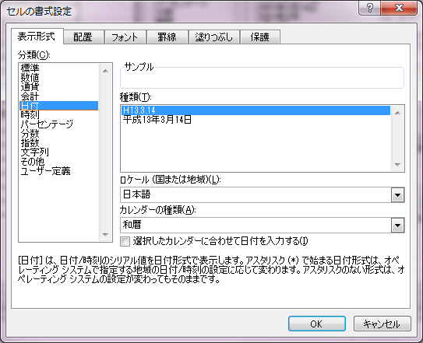
31 | 月名（略称） | 2018-05-01 | 2018年5月 |  | [$-804]yyyy"年"mmm
32 | 月名（略称） | 2018-06-01 | 2018年6月 |  | [$-804]yyyy"年"mmm
33 | 月名（略称） | 2018-07-01 | 2018年7月 |  | [$-804]yyyy"年"mmm
34 | 月名（略称） | 2018-08-01 | 2018年8月 |  | [$-804]yyyy"年"mmm
35 | 月名（略称） | 2018-09-01 | 2018年9月 |  | [$-804]yyyy"年"mmm
36 | 月名（略称） | 2018-10-01 | 2018年10月 |  | [$-804]yyyy"年"mmm
37 | 月名（略称） | 2018-11-01 | 2018年11月 |  | [$-804]yyyy"年"mmm
38 | 月名（略称） | 2018-12-01 | 2018年12月 |  | [$-804]yyyy"年"mmm
39 | 月名（先頭の文字） | 2018-01-01 | 2018年一 |  | [$-804]yyyy"年"mmmmm
40 | 月名（先頭の文字） | 2018-02-01 | 2018年二 |  | [$-804]yyyy"年"mmmmm
41 | 月名（先頭の文字） | 2018-03-01 | 2018年三 |  | [$-804]yyyy"年"mmmmm
42 | 月名（先頭の文字） | 2018-04-01 | 2018年四 |  | [$-804]yyyy"年"mmmmm
43 | 月名（先頭の文字） | 2018-05-01 | 2018年五 |  | [$-804]yyyy"年"mmmmm
44 | 月名（先頭の文字） | 2018-06-01 | 2018年六 |  | [$-804]yyyy"年"mmmmm
45 | 月名（先頭の文字） | 2018-07-01 | 2018年七 |  | [$-804]yyyy"年"mmmmm
46 | 月名（先頭の文字） | 2018-08-01 | 2018年八 |  | [$-804]yyyy"年"mmmmm
47 | 月名（先頭の文字） | 2018-09-01 | 2018年九 |  | [$-804]yyyy"年"mmmmm
48 | 月名（先頭の文字） | 2018-10-01 | 2018年十 |  | [$-804]yyyy"年"mmmmm
49 | 月名（先頭の文字） | 2018-11-01 | 2018年十 |  | [$-804]yyyy"年"mmmmm
50 | 月名（先頭の文字） | 2018-12-01 | 2018年十 |  | [$-804]yyyy"年"mmmmm
51
52
53
54
55

書式（時刻）
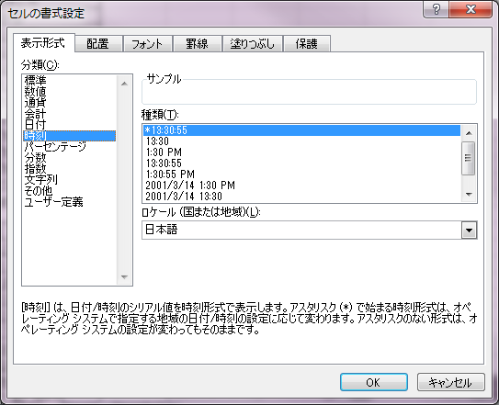
POICellFormatterのテスト用シート
 |  |  |  |  |  | （ロケール：日本語）
No. | 説明 | テストケース | テスト結果 | インデックス | フォーマット
1 | 午前/午後（正式名称） | 2018-01-01 10:00:00 | 10:00 上午 |  | [$-zh-CN]hh:mm am/pm
2 | 午前/午後（正式名称） | 2018-01-01 22:00:00 | 10:00 下午 |  | [$-zh-CN]hh:mm am/pm
3
4
5
6
7
8
9
10

書式（その他）
POICellFormatterのテスト用シート

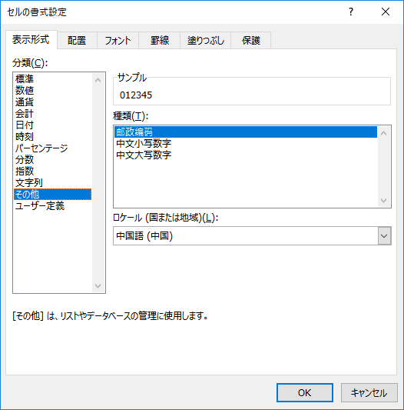
No. | 説明 | テストケース | テスト結果 | インデックス | フォーマット
1 | 漢数字（十二万三千四百） | 12345 | 一万二千三百四十五 |  | [DBNum1][$-804]General
2 | 漢数字（十二万三千四百）（負の数） | -12345 | -一万二千三百四十五 |  | [DBNum1][$-804]General
3 | 漢数字（十二万三千四百）（負の数）（小数） | -1234.5 | -一千二百三十四.五 |  | [DBNum1][$-804]General
4 | 漢数字（十二万三千四百）（ゼロ） | 0 | ○ |  | [DBNum1][$-804]General
5 | 漢数字（15桁） | 123456789012345 | 一百二十三兆四千五百六十七亿八千九百○一万二千三百四十五 |  | [DBNum1][$-804]yyyy"年"m"月"d"日";@
6 | 漢数字（1001） | 1001 | 一千○一 |  | [DBNum1][$-804]General
7 | 漢数字（10） | 10 | 一十 |  | [DBNum1][$-804]General
8 | 漢数字（101010000） | 101010000 | 一亿○一百○一万 |  | [DBNum1][$-804]General
9 | 漢数字（日付） | 2017-09-24 | 二○一七年九月二十四日 |  | [DBNum1][$-804]General
10 | 大字 | 12345 | 壱萬弐阡参百四拾伍 |  | [DBNum2][$-804]General
11 | 大字（負の数） | -12345 | -壱萬弐阡参百四拾伍 |  | [DBNum2][$-804]General
12 | 大字（負の数）（小数） | -1234.5 | -壱阡弐百参拾四.伍 |  | [DBNum2][$-804]General
13 | 大字（ゼロ） | 0 | 〇 |  | [DBNum2][$-804]General
14 | 大字（15桁） | 123456789012345 | 壹佰贰拾叁兆肆仟伍佰陆拾柒亿捌仟玖佰零壹万贰仟叁佰肆拾伍 |  | [DBNum2][$-804]General
15 | 大字（1001） | 1001 | 壹仟零壹 |  | [DBNum2][$-804]General
16 | 大字（10） | 10 | 壹拾 |  | [DBNum2][$-804]General
17 | 大字（101010000） | 101010000 | 壹亿零壹佰零壹万 |  | [DBNum2][$-804]General
18 | 大字（日付） | 2017-09-24 | 贰零壹柒年玖月贰拾肆日 |  | [DBNum2][$-804]yyyy"年"m"月"d"日";@
19
20

